Лист 1
Прайс-лист
МИР ПРЯЖИ

В валюте: руб. (курс 1).
Цены указаны на 07.08.2020

№ | Номенклатура/ Характеристика номенклатуры | Описание | Изображение | Артикул | Цена | Ед. | Остаток | Ссылка на сайт
 | Краситель для джинсовой ткани 10 г, черный | Краситель для джинсовой ткани 10 г, черный | 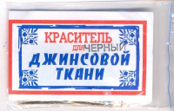 | ПР-00000028 | 216.00 |  |  | Изображение
 | Краситель для джинсовой ткани 10 г, черный |  |  |  | 216.00 | упак | 1.9 | Изображение
 | Краситель для джинсовой ткани, 10 г, синий | Краситель для джинсовой ткани, 10 г, синий | 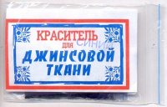 | ПР-00027 | 216.00 |  |  | Изображение
 | Краситель для джинсовой ткани, 10 г, синий |  |  |  | 216.00 | упак | 13 | Изображение
 | Краситель для ткани универсальный "Джинса" | Краситель для ткани универсальный "Джинса" | 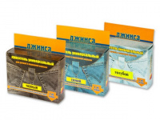 |  | 90.00 |  |  | Изображение
 | Краситель для ткани универсальный "Джинса" (алый) |  |  |  | 90.00 | шт | 3 | Изображение
 | Краситель для ткани универсальный "Джинса" (баклажан) |  |  |  | 90.00 | шт | 2 | Изображение
 | Краситель для ткани универсальный "Джинса" (бежевый) |  |  |  | 90.00 | шт | 5 | Изображение
 | Краситель для ткани универсальный "Джинса" (бирюзовый) |  |  |  | 90.00 | шт | 2 | Изображение
 | Краситель для ткани универсальный "Джинса" (голубой) |  |  |  | 90.00 | шт | 5 | Изображение
 | Краситель для ткани универсальный "Джинса" (желтый) |  |  |  | 90.00 | шт | 1 | Изображение
 | Краситель для ткани универсальный "Джинса" (зел.трава) |  |  |  | 90.00 | шт | 1 | Изображение
 | Краситель для ткани универсальный "Джинса" (золотисто-желтый) |  |  |  | 90.00 | шт | 5 | Изображение
 | Краситель для ткани универсальный "Джинса" (оранжевый) |  |  |  | 90.00 | шт | 8 | Изображение
 | Краситель для ткани универсальный "Джинса" (рубин) |  |  |  | 90.00 | шт | 6 | Изображение
 | Краситель для ткани универсальный "Джинса" (сирень) |  |  |  | 90.00 | шт | 9 | Изображение
 | Краситель для ткани универсальный "Джинса" (фиолетовый) |  |  |  | 90.00 | шт | 2 | Изображение
 | Краситель для шерсти и полиамида, 20г. | Краситель для шерсти и полиамида, 20г. | 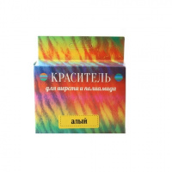 |  | 90.00 |  |  | Изображение
 | Краситель для шерсти и полиамида, 20г. (баклажан) |  |  |  | 90.00 | шт | 10 | Изображение
 | Краситель для шерсти и полиамида, 20г. (бирюзовый) |  |  |  | 90.00 | шт | 9 | Изображение
 | Краситель для шерсти и полиамида, 20г. (бордовый) |  | 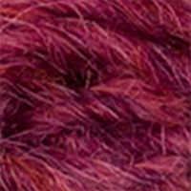 |  | 90.00 | шт | 2 | Изображение
 | Краситель для шерсти и полиамида, 20г. (голубой) |  |  |  | 90.00 | шт | 1 | Изображение
 | Краситель для шерсти и полиамида, 20г. (жёлтый) |  |  |  | 90.00 | шт | 7 | Изображение
 | Краситель для шерсти и полиамида, 20г. (зеленая трава) |  |  |  | 90.00 | шт | 5 | Изображение
 | Краситель для шерсти и полиамида, 20г. (зеленый изумруд) |  |  |  | 90.00 | шт | 5 | Изображение
 | Краситель для шерсти и полиамида, 20г. (золотисто-желтый) |  | 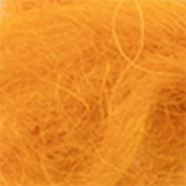 |  | 90.00 | шт | 5 | Изображение
 | Краситель для шерсти и полиамида, 20г. (коричневый) |  |  |  | 90.00 | шт | 2 | Изображение
 | Краситель для шерсти и полиамида, 20г. (лимонно-желтый) |  | 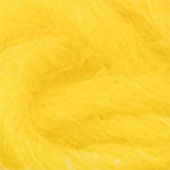 |  | 90.00 | шт | 5 | Изображение
 | Краситель для шерсти и полиамида, 20г. (оливковый) |  |  |  | 90.00 | шт | 8 | Изображение
 | Краситель для шерсти и полиамида, 20г. (оранжевый) |  | 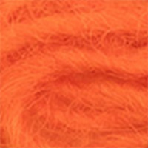 |  | 90.00 | шт | 6 | Изображение
 | Краситель для шерсти и полиамида, 20г. (розовый) |  | 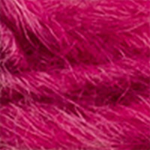 |  | 90.00 | шт | 3 | Изображение
 | Краситель для шерсти и полиамида, 20г. (рубин) |  |  |  | 90.00 | шт | 2 | Изображение
 | Краситель для шерсти и полиамида, 20г. (серый) |  |  |  | 90.00 | шт | 8 | Изображение
 | Краситель для шерсти и полиамида, 20г. (сине-фиолетовый) |  | 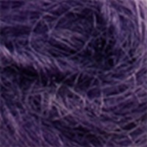 |  | 90.00 | шт | 10 | Изображение
 | Краситель для шерсти и полиамида, 20г. (сирень) |  |  |  | 90.00 | шт | 9 | Изображение
 | Краситель для шерсти и полиамида, 20г. (фиолетовый) |  |  |  | 90.00 | шт | 4 | Изображение
 | Краситель для шерсти и полиамида, 20г. (хаки) |  |  |  | 90.00 | шт | 8 | Изображение
 | Краситель для шерсти и полиамида, 20г. (черный) |  |  |  | 90.00 | шт | 5 | Изображение
 | Краситель универсальный для тканей, 10 г, жёлтый | Краситель универсальный для тканей, 10 г, жёлтый | 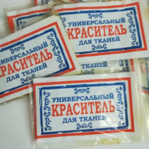 | ПР-00169 | 192.00 |  |  | Изображение
 | Краситель универсальный для тканей, 10 г, жёлтый |  |  |  | 192.00 | упак | 1 | Изображение
 | Краситель универсальный для тканей, 10 г, синий | Краситель универсальный для тканей, 10 г, синий | 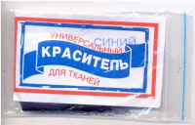 | ПР-00029 | 216.00 |  |  | Изображение
 | Краситель универсальный для тканей, 10 г, синий |  |  |  | 216.00 | упак | 11 | Изображение
 | Краситель универсальный для тканей, 10 г, черный | Краситель универсальный для тканей, 10 г, черный | 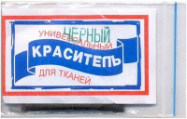 | ПР-00000030 | 216.00 |  |  | Изображение
 | Краситель универсальный для тканей, 10 г, черный |  |  |  | 216.00 | упак | 9.9 | Изображение
 | Краситель универсальный для ткани 10 г, жёлтый + перчатки | Краситель универсальный для ткани 10 г, жёлтый + перчатки |  | ПР-6156 | 30.00 |  |  | Изображение
 | Краситель универсальный для ткани 10 г, жёлтый + перчатки |  |  |  | 30.00 | шт | 10 | Изображение
 | Краситель универсальный для ткани 10 г, оранжевый + перчатки | Краситель универсальный для ткани 10 г, оранжевый + перчатки |  | ПР-3485 | 30.00 |  |  | Изображение
 | Краситель универсальный для ткани 10 г, оранжевый + перчатки |  |  |  | 30.00 | шт | 44 | Изображение

